版本说明
A版：（注：重量计算V1.1.3-M版）
1、通过焊接关系列来标识原来焊接件的关系，书写方式为：焊接组件中的主件在“焊接关系”列中填入“主件”，焊接组件中“子件”就在焊接关系列中写明焊接去向的编号。注意，只要是焊接件，无论主、子，“焊接”工艺列都应该打“√”(只要打“√”即可，无需另外写“主件”)。
2、子件的书写格式为901x1.902x1，注意“x”可以为大、小写；分隔符为“.”。下面为例子：

2、自动对钢管符号统一刷新为ø。
3、对焊接列进行了判断，焊接列有误会涂绿报错。
4、CAD、道亨的输出模板均需要按照此模板调整输出。
5、“遮水板”设计规格书写格式统一为：按法兰方式输，且内圆直径为0，再在用途或备注列备注“遮水板”。如：F-20Ø400Ø0
6、用途或备注列有备注“遮水板”的，顺序转换时均自动修改"材料类别”为遮水板。

B版：
1、增加“焊接”与“焊接关系”列的连接关系，如果“焊接”列非空，“焊接关系”列会涂绿，提示需要填写内容。
2、增加判断拆分后的数量与原先数量的对比，如果数量不匹配，将会在“单数”列涂红报错。

C版：
1、修复涂绿的BUG，目前“焊接”非空，必须对应“焊接关系”非空或者“备注”列说明是焊接件。其余情况涂绿。
2、完善“备注”列标示焊接件的情况，允许主件不在第一位，若不在第一位，需要在“焊接关系”中标明主件；若在第一位，可以不标。

D版：
1、新增“捆绑转换”，转换为以前焊件捆绑形式。
2、“捆绑转换”、“顺序转换”按钮新增标记功能，主件全部在零件编号中涂黄。
3、由于打单限制，转换模板作了局部调整，增加了“焊接关系”列，放样员打印时需要打印“G”列至“T”列内容，如下所示 |  |  | %PartNumber% | %Material% | %Spec% | %Empty% | %Length_Dot0% | %Width_Dot0% | %SimplifiedTowerNumber% | %Empty% | %SimplifiedComponentWeightM% | %SimplifiedTowerWeightMZ% | %UserAppendInfo% | %Empty% | %Mname% | %Empty% | %Empty% | %Empty% | %Empty% | %Clear% | %Shovel% | %FireRolled% | %Cut% | %Stave% | %Welding% | %Empty% | %OpenOrCloseAngle% | %IsDrillHole% | %Empty% | %Empty% | %Empty% | %Empty% | %Empty% | %Empty% | %Hole%
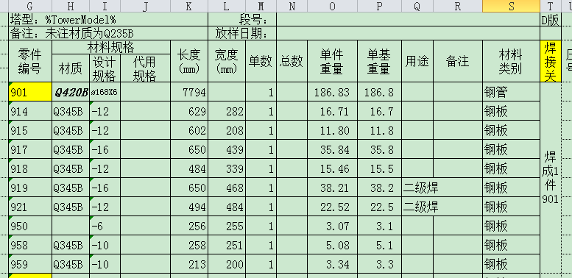

 |  |  | 报错窗口情况汇总

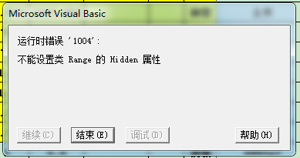
 |  |  |  |  |  |  |  |  | 焊接关系列书写有误，一般为缺“.“

4、打印模式通过程序统一设置，放样员在自己模板“O1”格中填写自己名字即可。
2016.9.29

E版：
1、应放样需要，“捆绑转换”功能中取消“焊接关系”列，原“焊接关系”列内容移至“备注”列，放样应该保证所有 焊接件的”备注“列内容为空，以免合并的时候丢失数据。

2016-10-09

F版：
1、修复重大错误，"备注"、"用途"列允许合并操作。
2、新增报警功能，转换后如果“单数”列总数或者“单重"列总数不同，会报错提示。
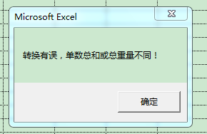

2016-10-10

G版：
1、修复"第一行K/L列不能合并的BUG。
2016-10-14

H版：
1、修复"第一行不能为焊接件问题。
2、修复模糊匹配导致的捆绑出错。
2016-12-30

I版：
1、提供“焊接关系”列填写错误时报错定位。
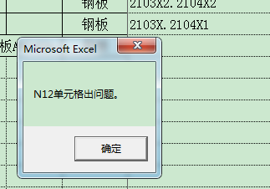
2017-01-13

J版：
修复定位失误问题。
2017-03-04

L版：
下单“雅”功能区回刷几个表单匹配管理系统格式问题。
ø | 63 | 认
Ø | 63
∅ | 63

HRB螺纹钢的书写调整。
2019-01-22

N版：
增加角钢规格L250X22。
增加新材质Q355B。
2019-08-28

